Immagini
Esempi
Lo sfondo deve essere bianco puro
Non sono ammessi testi che non siano parte dell'immagine
Standard immagine | 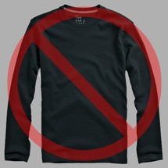 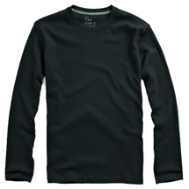 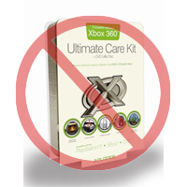  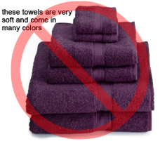 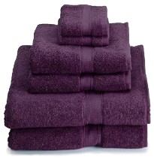 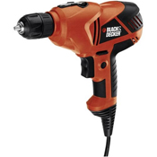  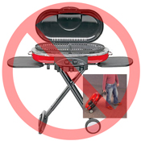 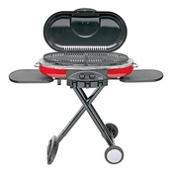  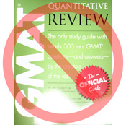 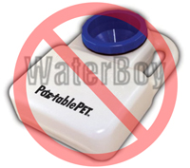 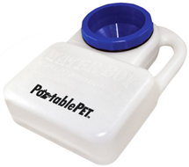 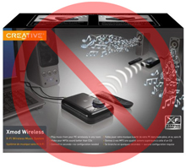 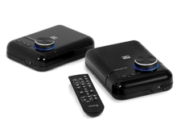 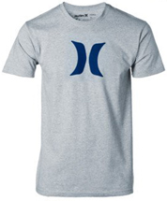 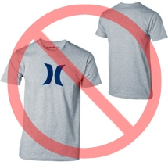 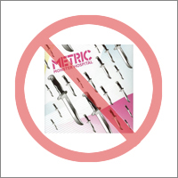 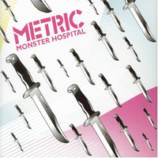 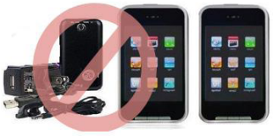 
Troverai una lista esauriente di tutti gli standard specifici per le immagini di Amazon per la tua categoria di prodotti nella corrispondente linea guida: https://sellercentral-europe.amazon.com/gp/help/200270100 Le immagini da te caricate su Amazon devono essere conformi con questi standard.
Ogni prodotto pubblicato su Amazon deve essere accompagnato da una o più immagini. Scegli immagini che siano nitide, immediate e di facile comprensione. Assicurati che descrivano il prodotto in modo chiaro, siano dettagliate e si presentino bene. Il prodotto pubblicato deve essere identico a quello che spedirai al cliente e lo sfondo della fotografia deve essere vuoto o comunque non deve distrarre. Al suo interno, non sono consentiti testi, loghi e altre immagini in riquadro. Qualora possibile, fornisci più di un'immagine in modo da poter mostrare il prodotto da diverse angolazioni e con maggiori dettagli. In altre parole, è solo attraverso le immagini che avrai la possibilità di mostrare il tuo prodotto a potenziali acquirenti, dunque la qualità è un fattore importante.
Ci riserviamo il diritto di rifiutare immagini che non si conformano ai criteri illustrati.
È tua responsabilità assicurarti di avere i diritti di pubblicazione delle immagini che fornirai.

Immagine principale

Non sono ammessi disegni o illustrazioni
Non sono ammesse immagini in riquadro
Non sono ammesse immagini di scarsa qualità
*Lo sfondo dell'immagine principale deve essere bianco puro per potersi amalgamare con lo sfondo delle pagine prodotto di Amazon, che hanno valori RGB di 255, 255, 255.
*L'immagine principale non deve essere un disegno o un'illustrazione né deve mostrare accessori che non siano inclusi con l'articolo o supporti che possano essere confusi con il prodotto stesso. Allo stesso modo, non deve contenere testo che non sia parte del prodotto, loghi, filigrane o altre immagini in riquadro.
*Il prodotto deve occupare almeno l'85% della superficie dell'immagine.

Immagini alternative

Non sono ammessi loghi o filigrane
Il prodotto deve essere presentato senza la confezione
Non sono ammesse diverse prospettive del prodotto in un'unica immagine
*L'immagine principale dovrebbe essere integrata da immagini alternative che mostrino il prodotto da diverse angolazioni, il suo utilizzo e altri dettagli non messi in rilievo nell'immagine principale. Nel caso di prodotti Media, le immagini alternative potrebbero mostrare il retro di copertina dell'articolo, pagine intere o screenshot. Puoi aggiungere fino a otto (8) immagini.
*L'utilizzo di sfondo bianco è preferibile ma non obbligatorio. Le immagini alternative non devono includere loghi o filigrane e i supporti e gli accessori devono essere presentati in una maniera che non confonda le aspettative del cliente.

Dimensione immagine

Non sono ammesse immagini segnaposto
Senza accessori non inclusi
Il prodotto non deve essere presentato troppo in piccolo all'interno dell'immagine
Le immagini devono avere una dimensione uguale o superiore ai 1000 pixel in altezza o in larghezza in modo da rendere possibile l'uso dello zoom sul sito (è stato provato che lo zoom contribuisce a incentivare le vendite). Immagini con il lato più lungo che misuri meno di 500 pixel saranno rifiutate dal sistema.

Titoli e formati immagine

*Amazon accetta i seguenti formati per i file immagine: JPEG (.jpg), TIFF (.tif) o GIF (.gif). Il formato JPEG è preferibile in quanto, avendo dimensioni inferiori, può essere elaborato e caricato più velocemente.
*Ti suggeriamo di nominare le immagini con un titolo che contenga lo SKU del prodotto seguito dal tipo di immagine o dal codice della variante, p. es. PRINC (per l'immagine principale), ALT01-ALT08 (per quelle alternative), che possono includere le immagini campioni (CAMP), utilizzate per prodotti con più varianti per mostrare il campione di un colore, tessuto ecc. Esempio: 8845013515.PRINC.jpg, 8845013515.ALT01.jpg, 8845013515.CAMP.jpg

Caricare i file immagine

Dopo aver nominato il file e averlo salvato sul tuo server web, inserisci l'URL dell'immagine nell'apposita cella del modello di caricamento inventario.

Image Examples
Image Standards
You will find a comprehensive list of all Amazon's image standards specific for your product category in the corresponding style guideline: https://sellercentral-europe.amazon.com/gp/help/200270100 Images you upload to Amazon must conform to these standards.
Every product on Amazon needs one or more product images. Choose images that are clear, straightforward, and easy to understand. They must accurately represent the product and be information-rich and attractively presented. Show only the product that is being offered for sale, with minimal or no propping. Text, logos, and inset images are not allowed. Whenever possible, provide several images, with each one showing different angles and details of the product. This is your opportunity to show your product to your customer, so quality matters.
We reserve the right to reject images that do not meet our image standards.
Pure white background
No additional text
It is your responsibility to ensure that you have all necessary rights to the images you submit.

MAIN Images

No graphics/illustrations
No inset images
No poor quality images
*The background for a MAIN image must be pure white (pure white blends in with the Amazon search and item detail pages, which have RGB values of 255,255,255).
*A MAIN image must not be a graphic or illustration and must not contain accessories that are not being dispatched with the product, props that may confuse the customer, text that is not part of the product, or any logos, watermarks or inset images.
*The product must fill 85% or more of the image.

Additional Images

No watermark/logo
Product not within packaging
No multiple views
*MAIN images should be supplemented with additional images showing different sides of a product, the product in use, or details that are not visible in the MAIN image. For media products, this could include the back cover, sample pages, or screenshots. You can add up to eight (8) images.
*A white background is recommended, but not required. Additional images may not include logos or watermarks, and all props or accessories must be presented in a way that will not cause customer confusion.

Image Size

Images should be 1000 pixels or more in either height or width as this will enable the zoom function on the website (zoom has been proven to enhance sales). Files measuring less than 500 pixels on the longest side will be rejected by our system.
No placeholder images
No non-included items
Product not too small in frame
Naming and formatting

*Amazon accepts JPEG (.jpg), TIFF (.tif), or GIF (.gif) file formats (JPEG files are preferred as they are smaller in size and can therefore be processed and uploaded more quickly).
*A suggested way to name an image file is to save the image on your web server using the product SKU as the file name followed by the view type or variant code--MAIN, PT01-PT08 (additional images), SWCH (usually a colour swatch only used on products with more than one variation). Examples: 8845013515.MAIN.jpg, 8845013515.PT01.jpg, 8845013515.SWCH.jpg

Uploading your Image files

Once you have named the file and saved it to your web server, enter the URL of the image file in the appropriate cell of your product template.

